Cover
Plan Personal Reducción Huella de Carbono |  |  |  | © AHdC - 2022,2023,2024, 2025+

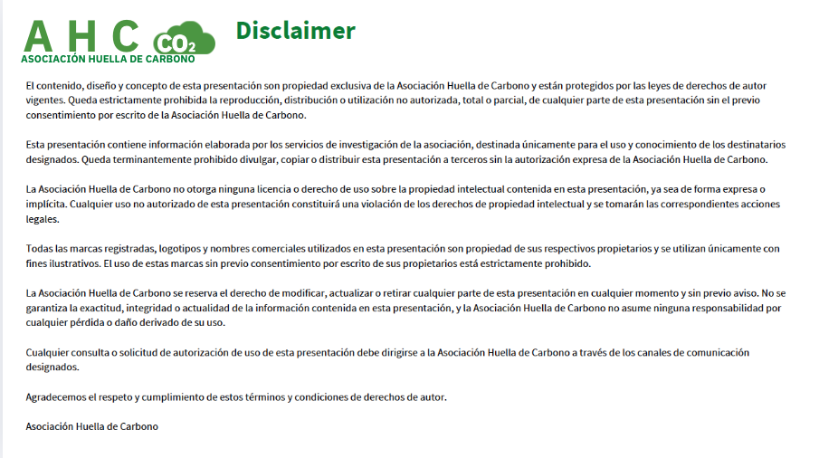

Equipo de I+D | V4.1 | 2024-10-24 | Updated by: Maria Luz Sanz Villarroya
 | V4.2 | 2021-01-08 | Updated by: Revisores del Campus Huella de Carbono

Para cualquier información diriíjase a Secretaria@asociacionhuelladecarbono.org

